IQC
QUY TRÌNH XỬ LÝ BẤT THƯỜNG ĐẦU VÀO IQC (HÀNG HOSIDEN)
 |  |  | SỐ QUẢN LÝ QM.02.00.10

IQC
Manufacturing
OQC

Phát hiện bất thường trong công đoạn

Báo cáo cấp trên
QC

Phê duyệt của khách hàng
（Phê duyệt cuối cùng：Hosiden nhật bản）
③
Kiểm chứng/Đánh giá
(Cấp trưởng phòng trở lên của bộ phận QC sẽ xác nhận sản phẩm bất thường）

NG
Dán tem sản phẩm NG, khoang vùng SP NG
Phát hành NCR cho nhà cung cấp

Tuyen chon/huy/tra hang/
sua chua nho/doi sach
OK
Nộp bản báo cáo bất thường sản phẩm
Đối sách cải tiến

NG
NG
Đánh giá hiệu quả
đối sách & xin phê duyệt của MGR QC
Triển khai tới bộ phận liên quan

OK

OK

Close
Tiếp tục sản xuất

Chú ý:
※1 Trong trường hợp không có căn cứ để phán đoán được OK hay NG trong khi kiểm chứng/đánh giá （Không có tiêu chuẩn đánh giá OK hay
NG, không có mẫu hạn độ v.v.）thì phải báo cáo cho phòng quản lý chất lượng HVBG, và phòng sản xuất, bảo đản chất lượng của Hosiden nhật
bản, để nhận được hướng dẫn về cách xử lý. Khi báo cáo thì phải sử dụng bản báo cáo bất thường sản phẩm、ngay cả khi được phán đoán
là 「ＯＫ」trong quá trình xác minh/đánh giá thì cũng phải ghi rõ lý do vào bản đó và tiến hành báo cáo
Hàng sai tem mác, sai số lượng thì tiến hành trả lại nhà cung cấp
Thời hạn nhà cung cấp trả lời đối sách là 1 tuần
Hiệu quả đối sách đánh giá sau 3 lot (với 3 lot đầu tiên cần tăng tần suất kiểm tra)
Các lot có kết quả NG thì tiến hành khoanh vùng toàn bộ & gửi trả nhà cung cấp
Nếu cấp trên nghỉ cần báo cáo lên cấp cao hơn
Ӿ Lịch sử sửa đổi
Ver | Ngày tháng | Nội dung |  | Người sửa đổi
0 | 28.10.2022 | Lập mới |  | Nguyễn Thị Trang Nhung
1 | 09.11.2022 | Sửa đổi |  | Nguyễn Thị Trang Nhung

IQC (日本語)
受入検査（IQC)工程での異常処置の手順 （Hosiden専用）
 |  |  | 管理№ QM.02.00.10

IQC
Manufacturing
OQC

工程で異常を発見します。

生産部門とQC部門の上司に報告します。

検証/評価（QC部門のマネージャー以上異常の製品を確認する）
顧客承認
（最終承認：Hosiden本社）
QC部門によりサプライヤーにNCRを発行する。
不良品のラベルを貼って、不良品を別に分けます。
NG
選別/廃棄/返品/ 対策/交換
改善対策を作ります。
OK
製品異常連絡書を提出する

NG
NG
対策の効果を評価してQCのマネージャーからの承認をもらう
関係部門に展開

OK

Close

OK

生産再開

注意:
※1 検証/評価で良品と判断出来る根拠がない場合（良否判定基準にない、限度見本がない等）
HVBG品管、Hosiden（製造、品管）に報告を行い、処置について指示を仰ぐこと。
報告には製品異常連絡書を使い、検証/評価で「ＯＫ」と判断した場合でも理由を記載して報告すること。

ラベル間違いの製品と数量間違いの製品の場合、サプライヤーに返品します
サプライヤーが対策返事の期間は1週間です
3ロット後に対策の効果を評価します（最初の３ロットに対して検査頻度の頻度を増やす必要がある)。
NGの結果が出たロットに対して全部をゾーニングして、サプライヤーに返品します
上司は欠勤するともっと偉い人に報告します。

Ӿ Lịch sử sửa đổi
Ver | 日付 | 内容 |  | 修正者
0 | 28.10.2022 | 新しい発行 |  | Nguyễn Thị Trang Nhung
1 | 09.11.2022 | 処置ステップの内容を更新します。 |  | Nguyễn Thị Trang Nhung

工程での異常処置（JP）(PQC) (221107）
工程での異常処置手順（Hosiden専用）
 |  |  | 管理№ QM.02.00.11

IQC
Manufacturing
OQC

工程で異常を発見します。

生産部門とQC部門の上司に報告します。

検証/評価（生産部門、QC部門のマネージャー以上が異常品を確認し、NCR Listに記録を残す。）※1
顧客承認
（最終承認：Hosiden本社）

不良品のラベルを貼って、不良品を別に分けます。
QC部門により生産部門にNCRを発行する
NG

選別/廃棄/返品/ 対策/交換
OK
製品異常連絡書を提出する
改善対策を作ります。

NG
NG
対策の効果を評価してQCのマネージャーからの承認をもらう

関係部門に展開

OK

OK
Close

生産再開

注意:
※1 検証/評価で良品と判断出来る根拠がない場合（良否判定基準にない、限度見本がない等）
HVBG品管、Hosiden（製造、品管）に報告を行い、処置について指示を仰ぐこと。
報告には製品異常連絡書を使い、検証/評価で「ＯＫ」と判断した場合でも理由を記載して報告すること。

対策を作る期間は1週間です
3ロット後に対策の効果を評価します。
シフト開始/生産開始から判定結果が不良になるまでのロットをゾーニングします。
上司は欠勤するともっと偉い人に報告します。
SPCチャートの異常にも適用します。
小さい修理：塗装された製品を絶対に修正してはいけないこと。
不良の比率が５％以上を超えると、ラインをストップして社長に報告します。
Ӿ 修正履歴
Ver | 日付 | 内容 |  | 修正者
0 | 28.10.2022 | 新しい発行 |  | Nguyễn Thị Trang Nhung
1 | 09.11.2022 | 処置ステップの内容を更新します。 |  | Nguyễn Thị Trang Nhung

QT xử bt tại công đoạn (PQC)
Quy trình xử lý bất thường tại công đoạn（Giành riêng cho Hosiden)
 |  |  | Số quản lý: QM.02.00.11

IQC
Manufacturing
OQC

Phát hiện bất thường tại công đoạn

Báo cáo cho cấp trên của phòng QC và phòng sản xuất

Kiểm chứng/Đánh giá（Trưởng phòng sản xuất và trưởng phòng QC xác nhận bất thường, và ghi chép vào NCR List）※1
Phê duyệt của khách hàng
（Phê duyệt cuối cùng：Hosiden nhật bản）

Dán label lên hàng NG và phân loại hàng NG
Bộ phận QC phát hành NCR cho bộ phận sản xuất
NG

Lọc hàng/hủy hàng/trả lại hàng/đối sách/Thay đổi hàng
OK
Nộp bản báo cáo bất thường sản phẩm
Làm đối sách

NG
NG
Đánh giá hiệu quả đối sách sau đó xin phê duyệt của trưởng phòng QC

Triển khai đến bộ phận liên quan

OK

OK
Close

Tiếp tục sản xuất

Chú ý:
※1 Trong trường hợp không có căn cứ để phán đoán được OK hay NG trong khi kiểm chứng/đánh giá （Không có tiêu chuẩn đánh giá OK hay
NG, không có mẫu hạn độ v.v.）thì phải báo cáo cho phòng quản lý chất lượng HVBG, và phòng sản xuất, bảo đản chất lượng của Hosiden nhật
bản, để nhận được hướng dẫn về cách xử lý. Khi báo cáo thì phải sử dụng bản báo cáo bất thường sản phẩm、ngay cả khi được phán đoán
là 「ＯＫ」trong quá trình xác minh/đánh giá thì cũng phải ghi rõ lý do vào bản đó và tiến hành báo cáo
Thời hạn làm đối sách trong vòng 1 tuần
Đánh giá hiệu quả đối sách sau 3 lot
Khoanh vùng lot tính từ thời điểm đầu ca/bắt đầu sản xuất tới khi có kết quả phán định là NG
Nếu cấp trên nghỉ cần báo cáo lên cấp cao hơn
Áp dụng cho cả bất thường của biểu đồ SPC
Sửa chữa nhỏ: tuyệt đối không sửa chữa sản phẩm đã sơn
Nếu tỷ lệ NG quá cao trên 5% cần tiến hành xem xét dừng line & báo cáo giám đốc
Ӿ Lịch sử sửa đổi
Ver | Ngày tháng | Nội dung |  | Người sửa đổi
0 | 28.10.2022 | Lập mới |  | Nguyễn Thị Trang Nhung
1 | 09.11.2022 | Sửa đổi |  | Nguyễn Thị Trang Nhung

OQC sang NCC
QUY TRÌNH XỬ LÝ BẤT THƯỜNG CÔNG ĐOẠN OQC SANG VENDOR (HÀNG HOSIDEN)
 |  |  | SỐ QUẢN LÝ QM.02.00.12

IQC
Manufacturing
OQC

Phát hiện bất thường trong công đoạn

Báo cáo cấp trên
Sản xuất & QC

Kiểm chứng/Đánh giá（Trưởng phòng sản xuất và trưởng phòng QC xác nhận bất thường, và ghi chép vào NCR List）※1
Phê duyệt của khách hàng
（Phê duyệt cuối cùng：Hosiden nhật bản）

NG
Dán tem sản phẩm NG, khoang vùng SP NG
QC phát hành NCR cho sản xuất

Tuyen chon/huy/tra hang/
sua chua nho/doi sach
OK
Nộp bản báo cáo bất thường sản phẩm
Đối sách cải tiến
NG

Đánh giá hiệu quả
đối sách & xin phê duyệt của MGR QC
NG

Triển khai tới bộ phận liên quan

OK
OK

Tiếp tục sản xuất
Close

Chú ý:
※1 Trong trường hợp không có căn cứ để phán đoán được OK hay NG trong khi kiểm chứng/đánh giá （Không có tiêu chuẩn đánh giá OK hay
NG, không có mẫu hạn độ v.v.）thì phải báo cáo cho phòng quản lý chất lượng HVBG, và phòng sản xuất, bảo đản chất lượng của Hosiden nhật
bản, để nhận được hướng dẫn về cách xử lý. Khi báo cáo thì phải sử dụng bản báo cáo bất thường sản phẩm、ngay cả khi được phán đoán
là 「ＯＫ」trong quá trình xác minh/đánh giá thì cũng phải ghi rõ lý do vào bản đó và tiến hành báo cáo
Thời hạn đối sách tối đa là 1 tuần
Hiệu quả đối sách đánh giá sau 3 lot
Khoanh vùng lot tính từ thời điểm đầu ca/bắt đầu sản xuất tới khi có kết quả phán định là NG
Nếu cấp trên nghỉ cần báo cáo lên cấp cao hơn
Áp dụng cho cả bất thường của biểu đồ SPC
Sửa chữa nhỏ: tuyệt đối không sửa chữa sản phẩm đã sơn
Nếu tỷ lệ NG quá cao trên 5% cần tiến hành xem xét dừng line & báo cáo giám đốc
Ӿ Lịch sử sửa đổi
Ver | Ngày tháng | Nội dung |  | Người sửa đổi
0 | 28.10.2022 | Lập mới |  | Nguyễn Thị Trang Nhung
1 | 09.11.2022 | Sửa đổi |  | Nguyễn Thị Trang Nhung

OQC sang NCC (JP)
サプライヤーにOQC工程での異常処置手順
(ホシデン専用)
 |  |  | SỐ QUẢN LÝ QM.02.00.12

IQC
Manufacturing
OQC

工程で異常を発見します。

生産部門とQC部門の上司に報告します。

検証/評価（生産部門、QC部門のマネージャー以上が異常品を確認し、NCR Listに記録を残す。）※1
顧客承認
（最終承認：Hosiden本社）
不良品のラベルを貼って、不良品を別に分けます。
QC部門により生産部門にNCRを発行する
NG

選別/廃棄/返品/ 対策/交換
OK
製品異常連絡書を提出する
改善対策を作ります。

NG
対策の効果を評価してQCのマネージャーからの承認をもらう
NG
関係部門に展開

OK

OK
Close

生産再開

注意:
※1 検証/評価で良品と判断出来る根拠がない場合（良否判定基準にない、限度見本がない等）
HVBG品管、Hosiden（製造、品管）に報告を行い、処置について指示を仰ぐこと。
報告には製品異常連絡書を使い、検証/評価で「ＯＫ」と判断した場合でも理由を記載して報告すること。

対策を作る期間は1週間です
3ロット後に対策の効果を評価します。
シフト開始/生産開始から判定結果が不良になるまでのロットをゾーニングします。
上司は欠勤するともっと偉い人に報告します。
SPCチャートの異常にも適用します。
小さい修理：塗装された製品を絶対に修正してはいけないこと。
不良の比率が５％以上を超えると、ラインをストップして社長に報告します。
Ӿ 修正履歴
Ver | 日付 | 内容 |  | 修正者
0 | 28.10.2022 | 新しい発行 |  | Nguyễn Thị Trang Nhung
1 | 09.11.2022 | 処置ステップの内容を更新します。 |  | Nguyễn Thị Trang Nhung

OQC sang HVBG
QUY TRÌNH XỬ LÝ BẤT THƯỜNG CÔNG ĐOẠN OQC SANG HVBG(HÀNG HOSIDEN)
 |  |  | SỐ QUẢN LÝ QM.02.00.13

IQC
Manufacturing
OQC

Phát hiện bất thường trong công đoạn

Báo cáo cấp trên
Sản xuất & QC

Kiểm chứng/Đánh giá（Trưởng phòng sản xuất và trưởng phòng QC xác nhận bất thường, và ghi chép vào NCR List）※1
Phê duyệt của khách hàng
（Phê duyệt cuối cùng：Hosiden nhật bản）

NG
Dán tem sản phẩm NG, khoang vùng SP NG
QC phát hành NCR cho sản xuất

Tuyen chon/huy/tra hang/
sua chua nho/doi sach
OK
Nộp bản báo cáo bất thường sản phẩm
Đối sách cải tiến
NG

Đánh giá hiệu quả
đối sách & xin phê duyệt của MGR QC
NG
Triển khai tới bộ phận liên quan

OK
OK

Tiếp tục sản xuất
Close

Chú ý:
※1 Trong trường hợp không có căn cứ để phán đoán được OK hay NG trong khi kiểm chứng/đánh giá （Không có tiêu chuẩn đánh giá OK hay
NG, không có mẫu hạn độ v.v.）thì phải báo cáo cho phòng quản lý chất lượng HVBG, và phòng sản xuất, bảo đản chất lượng của Hosiden nhật
bản, để nhận được hướng dẫn về cách xử lý. Khi báo cáo thì phải sử dụng bản báo cáo bất thường sản phẩm、ngay cả khi được phán đoán
là 「ＯＫ」trong quá trình xác minh/đánh giá thì cũng phải ghi rõ lý do vào bản đó và tiến hành báo cáo
Thời hạn đối sách tối đa là 1 tuần
Hiệu quả đối sách đánh giá sau 3 lot
Khoanh vùng lot NG dựa vào hạng mục NG do công đoạn nào
Nếu cấp trên nghỉ cần báo cáo lên cấp cao hơn
Sửa chữa nhỏ: tuyệt đối không sửa chữa nhỏ hay rework sản phẩm

Ӿ Lịch sử sửa đổi
Ver | Ngày tháng | Nội dung |  | Người sửa đổi
0 | 28.10.2022 | Lập mới |  | Nguyễn Thị Trang Nhung
1 | 09.11.2022 | Sửa đổi |  | Nguyễn Thị Trang Nhung

OQC sang HVBG (JP)
HVBGへOQC工程で異常処置の手順 (HOSIDEN専用）
 |  |  | SỐ QUẢN LÝ QM.02.00.13

IQC
Manufacturing
OQC

工程で異常を発見します。

生産部門とQC部門の上司に報告します。

検証/評価（生産部門、QC部門のマネージャー以上が異常品を確認し、NCR Listに記録を残す。）※1
顧客承認
（最終承認：Hosiden本社）
不良品のラベルを貼って、不良品を別に分けます。
NG
QC部門により生産部門にNCRを発行する

選別/廃棄/返品/ 対策/交換

OK
製品異常連絡書を提出する
改善対策を作ります。

NG
NG
対策の効果を評価してQCのマネージャーからの承認をもらう
関係部門に展開

OK

Close
OK

生産再開

注意:
※1 検証/評価で良品と判断出来る根拠がない場合（良否判定基準にない、限度見本がない等）
HVBG品管、Hosiden（製造、品管）に報告を行い、処置について指示を仰ぐこと。
報告には製品異常連絡書を使い、検証/評価で「ＯＫ」と判断した場合でも理由を記載して報告すること。

対策を作る期間は1週間です
3ロット後に対策の効果を評価します。
どの工程により不良の項目に従って不良ロットをゾーニングします
上司は欠勤するともっと偉い人に報告します。
小さい修理：塗装された製品を絶対に修正してはいけないこと。

Ӿ 修正履歴
Ver | 日付 | 内容 |  | 修正者
0 | 28.10.2022 | 新しい発行 |  | Nguyễn Thị Trang Nhung
1 | 09.11.2022 | 処置ステップの内容を更新します。 |  | Nguyễn Thị Trang Nhung

NCR form
NCR(Non Conformance Report) |  |  |  | Ban hành | Kiểm tra | Phê duyệt

Số ban hành |  | Công đoạn phát sinh
Ngày phát sinh | 2020.11.18 | Model | 3CAC00207A
Tên model | OMS Front Holder
Tên lỗi | OMS Front Holder 螺纹孔不良
Loại sản phẩm | Camera | Dòng sản phẩm | OMS Front
Tỉ lệ | 2ea/640ea | Số lượng lot | 1200EA
Số lần tái phát | 1次 | Người kiểm tra | -
■ Nội dung lỗi, ảnh lỗi, bản vẽ.
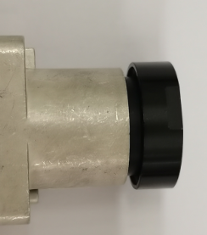 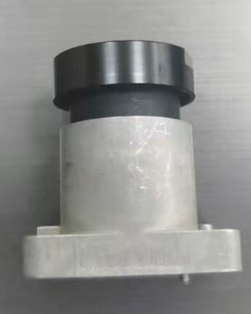 Phương pháp kiểm tra： Tiêu chuẩn phán định：

Sản phẩm OK
Sản phâm NG
Tỉ lệ NG：640EA 不良数：2EA 不良率：0.3%
Tiêu chuẩn (Spec) |  | Lỗi thực tế/Kết quả đo Data | ①
 |  |  | ②
 |  |  | ③
■ Hoạt động
⧠ Yêu cầu khoanh vùng sản phẩm NG ( Đánh dấu phân biệt trên tem ,thùng và sản phẩm..) |  |  |  |  | Phán định
⧠ Yêu cầu làm báo cáo cải tiến
⧠ Yêu cầu đổi hàng |  |  |  |  | NG
⧠ Yêu cầu tuyển chọn hàng trong công đoạn hàng trong kho
⧠ Sửa chữa nhỏ (cấm sửa chữa hàng đã sơn)
⧠ Hủy hàng
⧠ Thông báo cho khách hàng
⧠ Dừng chuyền ( nếu tỷ lệ NG quá cao )
QM.04.00.15 |  | M&C electronic

NCR form Nihon
NCR(Non Conformance Report) |  |  |  | Ban hành発行 | Kiểm tra確認 | Phê duyệt承認

発行番号 |  | 発生工程
発生日 | 2020.11.18 | Model | 3CAC00207A
機種 | OMS Front Holder
不良内容 | OMS Front Holder 螺纹孔不良
製品 | Camera | 製品種類 | OMS Front
不良比率 | 2ea/640ea | ロット数量 | 1200EA
再発生回目 | 1次 | 検査員 | -
■ 不良の内容・画像・図面
検査方法： 判定規格：

OK品
NG品
Tỉ lệ NG：640EA 不良数：2EA 不良率：0.3%
規格 |  | 実際不良／検査結果 | ①
 |  |  | ②
 |  |  | ③
■ 対応
⧠ NG品の範囲を確認して、区別する（表示マークのラベルを作成し、箱・製品に貼る） |  |  |  |  | 判定
⧠ 改善対策要請
⧠ 製品交換要請 |  |  |  |  | NG
⧠ 工程にて製品を検査して区別する。
⧠ 小修正（塗装済みの製品を修正禁止）
⧠ 廃棄
⧠ （顧客に報告する）
⧠ ラインを停止（NG率が高い場合）
QM.04.00.15 |  | M&C electronic

Form CAI TIEN CONG ĐOẠN
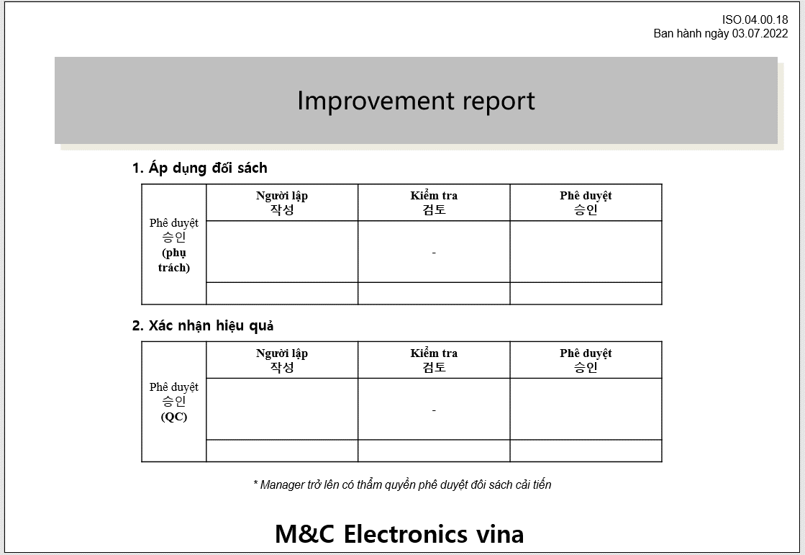

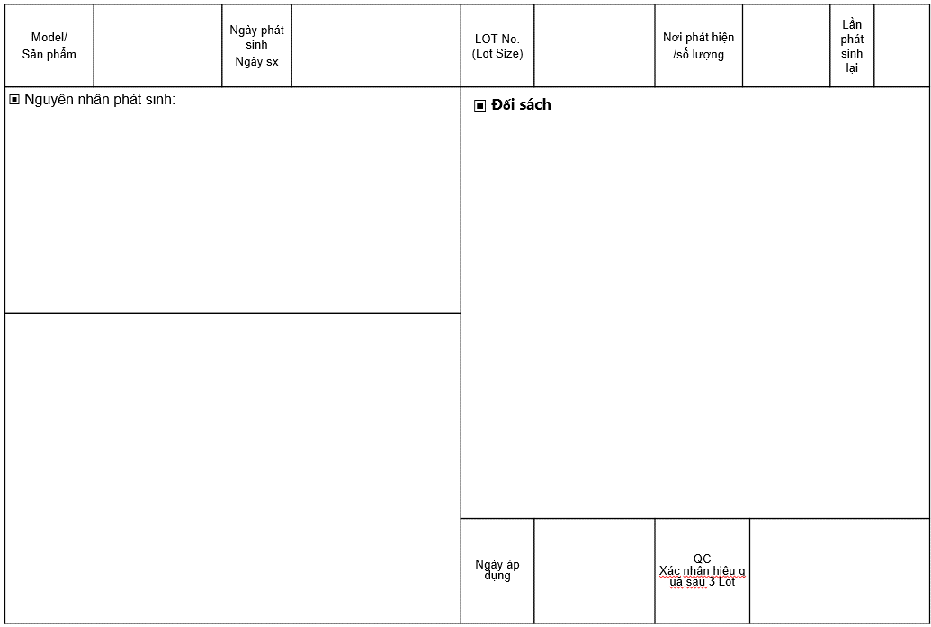

Equipment
QUY TRÌNH XỬ LÝ BẤT THƯỜNG THIẾT BỊ |  |  |  |  |  |  | Issue | Check | Approval

Tên tài liệu |  |  |  | Mã số tài liệu |  | Ngày hiệu lực | Lần sửa đổi |  | Trang
QUY TRÌNH XỬ LÝ BẤT THƯỜNG THIẾT BỊ |  |  |  | QM.02.01.08 |  | 15/8/2019 | 0 |  | 1/1
Sơ đồ quá trình
Trách nhiệm |  | Các bước tiến hành Process |  |  | Mô tả |  | Biểu mẫu/Hồ sơ |  | Thời hạn

Thông tin lỗi
Problem information
Nhân viên |  |  |  |  | Dừng máy Báo cáo cấp trên Stop, report |  | Báo cáo |  | Trong 15 p

Xác nhận kiểm tra máy
Re check equipment
Nhân viên Quản lý Kỹ thuật viên |  |  |  |  | Xác nhận hiện trạng lỗi Ghi chép vào bảng theo dõi lịch sử Confirm problem Record history |  | Bảng theo dõi lịch sử |  | Trong 30p

Xác nhận ảnh hưởng hàng hay không
Confirm affect to quality
Sản xuất & QC |  |  |  |  | Xác nhận hàng có NG do lỗi của thiết bị Nếu là máy hay thiết bị kiểm tra thì xác nhận xem có để lọt hàng NG sang công đoạn tiếp hay không Nếu có hàng NG tiến hành báo cáo theo quy trình xử lý bất thường. Nếu có lọt hàng NG thì cần thông báo thu hồi Tiến hành thảo luận với khách hàng để đảm bảo là lỗi do máy/thiết bị không gây ảnh hưởng tới chất lượng. |  | Kết quả kiểm tra NCR |  | Trong 1h

Quyết định xử lý
Tiến hành điều chỉnh sửa chữa
Modify, adjust
Sản xuất & QC |  |  |  |  | Báo cáo lên cấp MGR để đưa ra bước tiếp theo |  | Báo cáo NCR |  | Trong 1.5h
Kỹ thuật viên |  |  |  |  | Tiến hành sửa chữa & điều chỉnh thiết bị |  | Báo cáo sửa chữa

Xác nhận chất lượng
confirm quality
NG
Pro & QC |  |  |  |  | Sau khi điểu chỉnh xong kiểm tra thiết bị & hàng sản xuất ra có oki hay không nếu điều chỉnh cần thông báo khách hàng thì tiến hành theo quy trình 4M After adjusting, check whether the equipment & manufactured goods are ok or not If adjustments need to be informed to the customer, follow the 4M . process |  | Bảng theo dõi lịch sử
Lưu hồ sơ
Record
OK
Pro & QC |  |  |  |  | Lưu hồ sơ |  | Bảng theo dõi lịch sử
Lịch sử thay đổi
No | Ngày |  | Nội dung |  |  |  | Người thay đổi
1 | 07.05.2022 |  | Bổ sung nội dung |  |  |  | Nguyen Tuan Vu
2 | 14.09.2022 |  | Bổ sung nội dung xác nhận với khách hàng |  |  |  | Nguyen Tuan Vu
3

Equipment (日本語)
設備異常処置の手順 |  |  |  |  |  |  | 作成 | 確認 | 承認

資料名 |  |  |  | 資料№ |  | 有効期限 | 訂正回数 |  | ページ
設備異常処置の手順 |  |  |  | QM.02.01.08 |  | 15/8/2019 | 0 |  | 1/1
手順のフォローチャート
責任 |  | 実行する手順 Process |  |  | 説明 |  | フォーム/記録 |  | 期限

不良を報告します。
スタッフ |  |  |  |  | 機械をストップします。 上司に報告します。 |  | レポート |  | 15分以内

機械を検査します
管理者 技術者 |  |  |  |  | 不良の状態を確認します。 履歴書に記録します。 |  | 履歴書 |  | 30分以内

製品の品質に影響を与えるかないかを確認します。
生産 & QC |  |  |  |  | 機械のエラーにより製品がNGであることを確認します 機械・検査設備の場合不良品を後工程に流れるかどうかを確認します。 ある場合は異常処置のルールに沿って報告します。 |  | 検査結果 NCR |  | 1時間以内

処置の決定
修理を行います
生産 & QC |  |  |  |  | 次のステップに進むためにマネージャーに報告します。 |  | レポート NCR |  | 1.5時間以内
技術者 |  |  |  |  | 機械を修理したり調整したりします |  | 修理のレポート

品質を確認します。
NG
Pro & QC |  |  |  |  | 調整してから機械と作った製品の状況を検査します。 調整を顧客に通知する必要がある場合は、4Mの手順に従います。 |  | 履歴書
記録します
OK
Pro & QC |  |  |  |  | 記録します |  | 履歴書
修正履歴
No | 日付 |  | 内容 |  |  |  | 修正者
1 | 07 May 2022 |  | 不良品が顧客に届いた場合の回収の内容を追加する |  |  |  | Nguyen Tuan Vu
2
3

Thiết bị đo NG hiệu chuẩn
QUY TRÌNH XỬ LÝ NG HIỆU CHUẨN |  |  |  |  |  |  | Issue | Check | Approval

 |  |  |  |  |  |  | 02.07.2022 | 02.07.2022 | 02.07.2022
Tên tài liệu |  |  |  | Mã số tài liệu |  | Ngày hiệu lực | Lần sửa đổi |  | Trang
QUY TRÌNH XỬ LÝ NG HIỆU CHUẨN |  |  |  | QM.02.00.17 |  | 02.07.2022 | 0 |  | 1/1
Sơ đồ quá trình
Trách nhiệm |  | Các bước tiến hành Process |  |  | Mô tả |  | Biểu mẫu/Hồ sơ |  | Thời hạn

Thông tin lỗi
Problem information
Nhân viên |  |  |  |  | Dừng máy Báo cáo cấp trên Stop, report |  | Báo cáo |  | Trong 15 p

Xác nhận kiểm tra máy
Re check equipment
Nhân viên Quản lý Kỹ thuật viên |  |  |  |  | Xác nhận hiện trạng lỗi Ghi chép vào bảng theo dõi lịch sử Dán tem cấm sử dụng |  | Bảng theo dõi lịch sử |  | Trong 30p

Xác nhận ảnh hưởng hàng hay không
Confirm affect to quality
Sản xuất & QC |  |  |  |  | Tiến hành kiểm tra lại hàng đã kiểm tra bằng dụng cụ khác, hàng trong công đoạn, hàng tồn kho & khoanh vùng sản phẩm |  | Kết quả kiểm tra |  | Trong 1h

Quyết định xử lý
Tiến hành điều chỉnh sửa chữa
Modify, adjust
Sản xuất & QC |  |  |  |  | Báo cáo lên cấp MGR để đưa ra bước tiếp theo Nếu có lot NG tới khách hàng thì cần tiến hành thông báo & thu hồi hàng. |  | NCR |  | Trong 1.5h
Kỹ thuật viên |  |  |  |  | Tiến hành sửa chữa & điều chỉnh thiết bị hoặc thay thế |  | Báo cáo sửa chữa, cải tiến, thay thế

Xác nhận chất lượng
confirm quality
NG
Pro & QC |  |  |  |  | Sau khi điểu chỉnh xong kiểm tra thiết bị & hàng sản xuất ra có oki hay không nếu điều chỉnh cần thông báo khách hàng thì tiến hành theo quy trình 4M After adjusting, check whether the equipment & manufactured goods are ok or not If adjustments need to be informed to the customer, follow the 4M . process |  | Bảng theo dõi lịch sử
Lưu hồ sơ
Record
OK
Pro & QC |  |  |  |  | Lưu hồ sơ |  | Bảng theo dõi lịch sử
Lịch sử thay đổi
No | Ngày |  | Nội dung |  |  |  | Người thay đổi
1 | 02.07.2022 |  | Ban hành tách riêng với quy trình thiết bị |  |  |  | Nguyen Tuan Vu
2
3

Thiết bị đo NG hiệu chuẩn (日本語）
校正不良処置の手順 |  |  |  |  |  |  | 作成 | 確認 | 承認

 |  |  |  |  |  |  | 02.07.2022 | 02.07.2022 | 02.07.2022
資料名 |  |  |  | 資料№ |  | 有効期限 | 改定回数 |  | ページ
校正不良処置の手順 |  |  |  | QM.02.00.17 |  | 02.07.2022 | 0 |  | 1/1
手順のフォローチャート
責任 |  | 実行する手順 Process |  |  | 説明 |  | フォーム/記録 |  | 期限

不良を報告します。
スタッフ |  |  |  |  | 機械をストップします。 上司に報告します。 |  | レポート |  | 15分以内

機械を検査します
管理者 技術者 |  |  |  |  | 不良の状態を確認します。 履歴書に記録します。 |  | 履歴書 |  | 30分以内

製品の品質に影響を与えるかないかを確認します。
生産 & QC |  |  |  |  | 他の治具で検査した製品と工程内の製品と在庫品を検査して、製品をゾーニングします。 |  | 検査結果 |  | 1時間以内

処置の決定
修理を行います
生産& QC |  |  |  |  | 次のステップに進むためにマネージャーに報告します。 お客様へ不良品が届いた場合は、お客様に通知して製品を回収します。 |  | NCR |  | 1.5時間以内
技術者 |  |  |  |  | 機械を修理したり調整したり交換したりします |  | 修理、改善、交換のレポート

品質を確認します
NG
Pro & QC |  |  |  |  | 調整してから機械と作った製品の状況を検査します。 調整を顧客に通知する必要がある場合は、4Mの手順に従います。 |  | 履歴書
記録します
OK
Pro & QC |  |  |  |  | 記録します |  | 履歴書
Lịch sử thay đổi
No | 日付 |  | 内容 |  |  |  | 修正者
1 | 02.07.2022 |  | 設備の手順と別に発行しました。 |  |  |  | Nguyen Tuan Vu
2
3

Hosiden NCR follow list
Hosiden NCR list |  |  |  |  |  |  |  |  |  |  |  |  | Mã quản lý QM 02.00.14
No | Ngày phát sinh 発生日 | Lot | 症状 Hiện trạng | 発生傾向 Xu hướng phát sinh | 症状詳細(発生個所や状態など) Chi tiết hiện trạng (Vị trí phát sinh và tình trạng) | 写真・図 Hình ảnh | Phán đoán bởi QC MGR up QCのマネージャー以上により判定 | Hosiden xác nhận trong trường hợp chưa có tiêu chuẩn rõ ràng(kết quả, số quản lý) ホシデンははっきり基準がない場合に確認する | NCR | 原因 Nguyên nhân | 対策 Đối sách | Kế hoạch hoàn thành 完成計画 | Triển khai các bộ phận liên quan 関係部門に展開 | Ngày hoàn thành & đíng kèm báo cáo cải tiến 完成日 | PIC
No.01 | 15.06.2022 | 15.06.2022 A | 割れ_Nứt | Công đoạn casting |  | 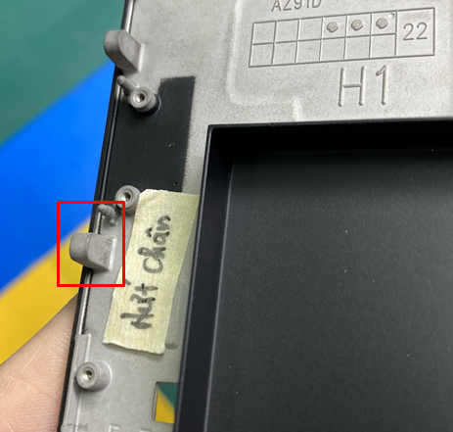 | NG | R HOS 2022-001 | NCR HOS 2022-001 | 前工程不良流出 | 前工程 F/B 及び検査強化 | Hoàn thành trong 7 ngày | 16.06.2022 | 16.06.2022 | Mr.Tân
No.02
No.03
No.04
No.05
No.06
No.07
No.08
No.09
No.10
No.11
No.12
No.13
No.14
No.15
No.16
No.17
No.18
No.19
No.20
No.21
No.22
No.23
No.24

